Feuil2
Accessibilités

WCAG | Perceptibilité | visuel, sonore et tactile |  | 5 Sens | Vue |  | pas plus de 3 flash par sec
 | exploitabilité | se limite pas à des interactions avec la souris ou des gestes spécifiques |  |  | Audio
Web | Compréhension | aide les utilisateurs lors des interactions |  |  | Touché
Content | Robustesse | différents types de technologies d'assistance
Accessibilité
Guidelines

Evaluer | Outils automatisé | >>>>>>>>>>>>>> | https://wave.webaim.org/
 | Inspection manuel |  | Axe
 | technologies d'assistance |  | https://validator.w3.org/nu/

 | https://chrome.google.com/webstore/detail/wave-evaluation-tool/jbbplnpkjmmeebjpijfedlgcdilocofh
 | https://chrome.google.com/webstore/detail/axe-devtools-web-accessib/lhdoppojpmngadmnindnejefpokejbdd
 | https://chrome.google.com/webstore/detail/headingsmap/flbjommegcjonpdmenkdiocclhjacmbi
 | https://www.tpgi.com/color-contrast-checker/
 | https://www.nvaccess.org/

 | Texte alt approprié
 | Vidéo -> transcription ou sous titre
 | Titre uniques
 | Texte au liens clairement identifié
 | Formulaire avec messagers d'erreur claire

Navigation | Elements utilisable |  | Lisibilité | Facilité d'identification des lettres |  | Largeur de trait constante |  | Longueur de ligne : 40 a 75 caracteres
sans souris | Ordre des elements |  |  | Différenciation des lettres |  | Espacement suffisant |  | apertures et contreformes ouvertes
 | Indicateur de position |  |  |  |  | Ouverture des espaces |  | épaisseur de trait uniforme.
 | Sauter des blocs répétés

Mutimédia | Légendes et transcriptions

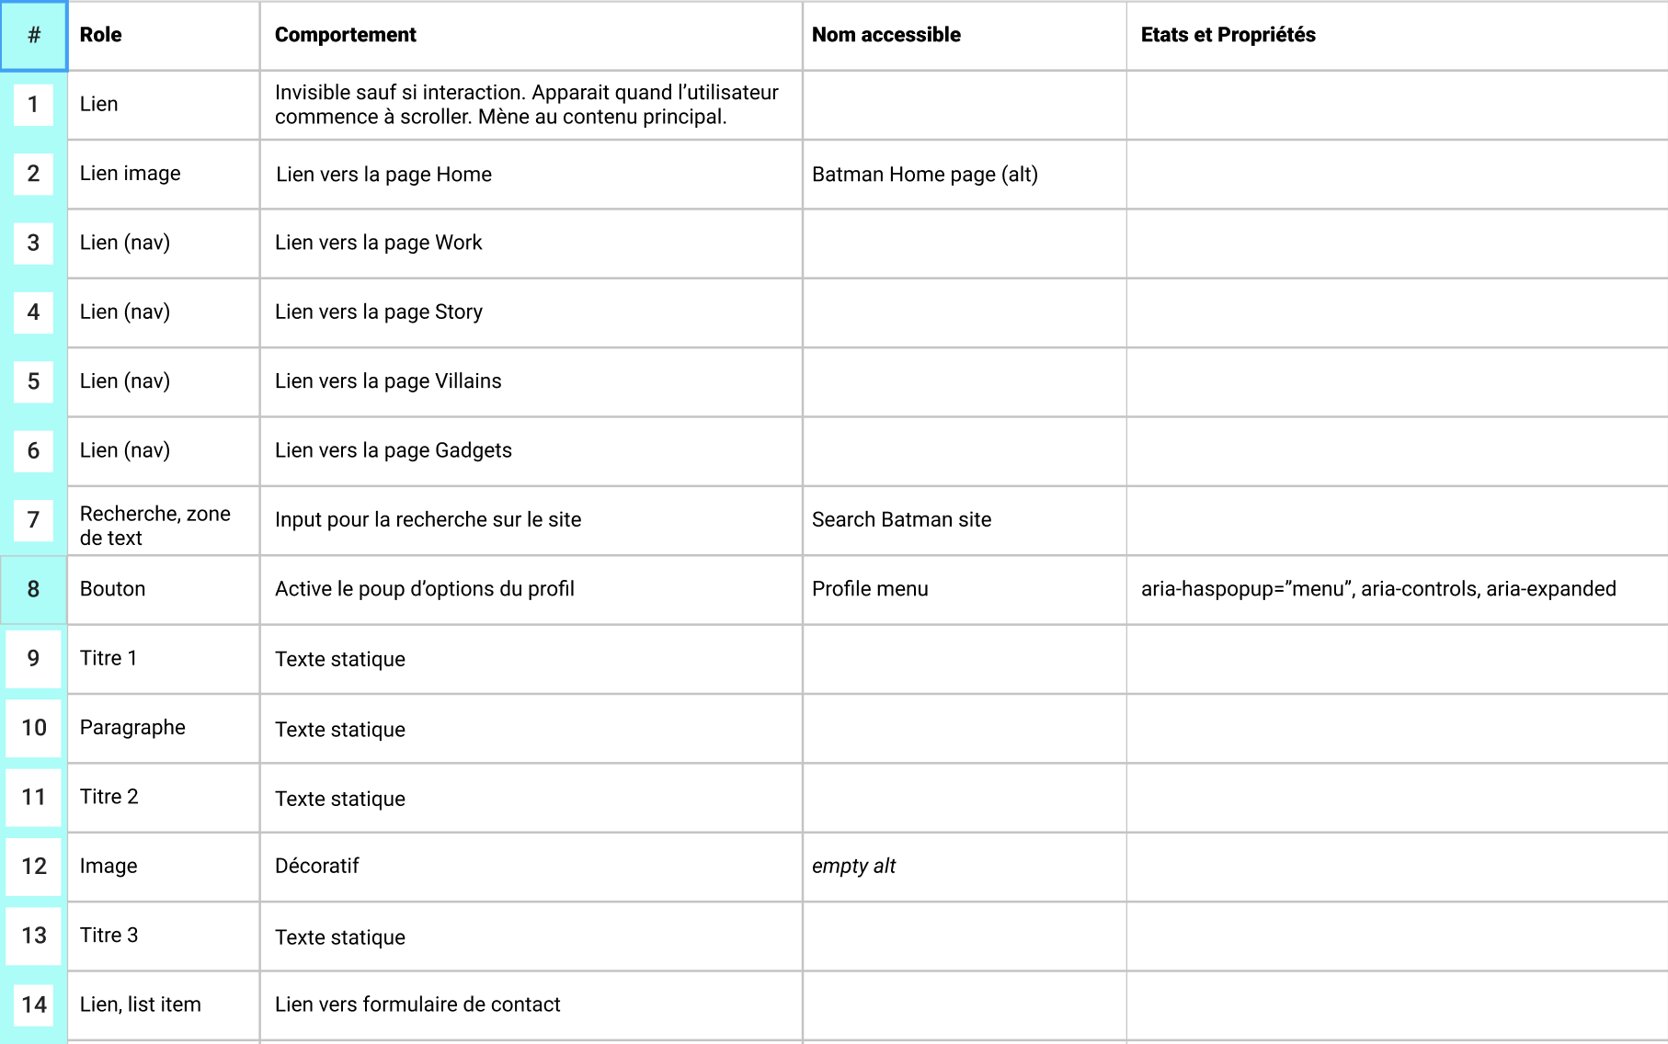
 | Navigation | <nav> | role=”navigation”

 |  |  | Remarque : ce rôle de repérage exige un nom accessible utilisant aria-label ou aria-labelledby. Ce point est particulièrement important lorsqu'une page comporte plusieurs zones de navigation.
 | Contenu principal | <main> | role=”main”
 | En-tête | <header> | role=”banner”
 | Contenu supplémentaire | <aside> | role=”complimentary”
 | Pied de page | <footer> | role=”contentinfo”
 | Formulaire | <form> | role=”form”
 | Section | <section> | role=”region”

 |  |  | Remarque : ce rôle de repérage exige un nom accessible utilisant aria-label ou aria-labelledby.
 | Recherche | S/O | role=”search”

Le rapport de contraste pour le contenu non textuel doit être supérieur à 3:1

Choses effectués
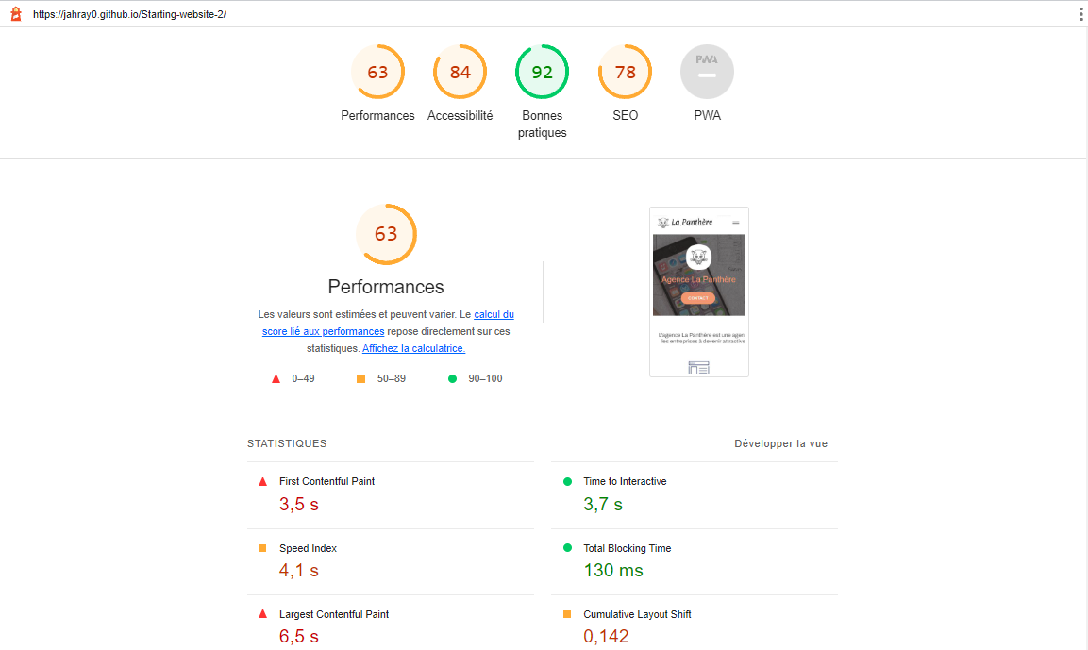
Ce qui a été réalisé

n° | Ou ? | Ajout/Suppression

1 | HTML | Lang="fr" | Ligne 2
2 | Head | Ajout du robot google pour le parcours des page et indexation : <meta name="robots" content="all"> | Ligne 4
3 | Head | Mise en commentaire de la ligne keyword | Ligne 5
4 | Head | Ajout d'une description : Devenez attractif et visible sur internet grâce a notre agence La Panthère, agence de web design | Ligne 6
5 | Head | Ajout d'un titre dans la balise <title> : La Panthère : Agence de Web Design | Ligne 23
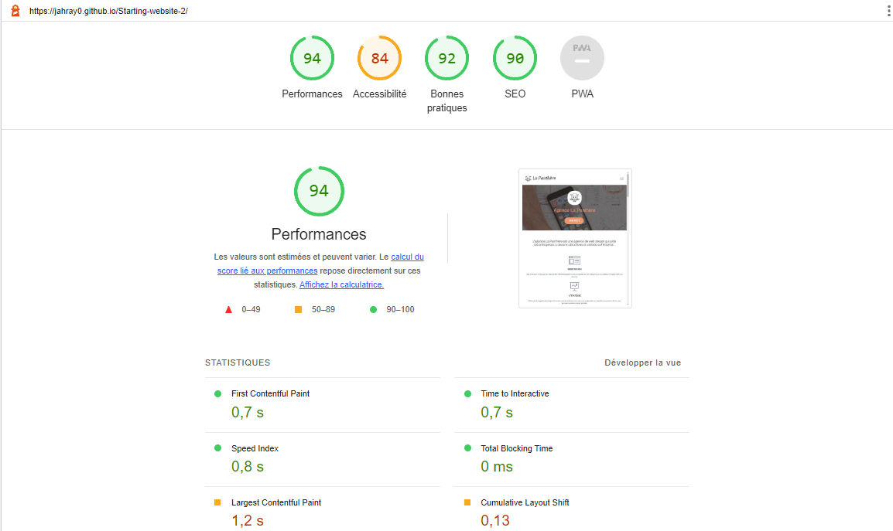
6 | Head | <script async src="https://www.googletagmanager.com/gtag/js?id=UA-54516992-1"></script> <script> window.dataLayer = window.dataLayer || []; function gtag(){dataLayer.push(arguments);} gtag('js', new Date()); gtag('config', 'UA-54516992-1'); </script> | Ligne 27 à 34
7 | Nav | Mise en commentaire des lignes 48 et 50 (keyword pour eviter BlackHat | Ligne 48 à 50
8 | Nav Ul Li | Suppression de la 2eme balise li pour tout mettre dans la même + Changement de display pour afficher Accueil et Contact l'un a coté de l'autre | Ligne 57 à 62
9 | div class="col-sm-12 text-center" | Supression de l'image pour la remplacer par un titre <h2 class="description"> (qui sera indexable par le robot Google : L'agence La Panthère est une agence de web design qui aide les entreprises à devenir attractives et visibles sur Internet. </h2> | Ligne 91 et 92
10 | <div class="col-xs-12 col-md-8 col-md-offset-2 text-center"> | Supression de l'image pour la remplacer par un titre <h2 class="avis">"L'agence La Panthère est une excellente agence web ! Les web designers on réussi ç capturer l'essence de ntore entreprise et à l'intégrer à notre site. Cela nous a aidé à doubler nos ventes en ligne à Lyon."</br> Maxime Guibard,PDG de À vos fourchettes</h2> | Ligne 132,133 et 134
11 | <p class="text-center white"> | Remplacement de page2.html par contact.html | Ligne 151
12 | <div class="col-sm-12 text-center"> | Supression de l'image pour la remplacer par un titre <h2>Nous travaillons avec beacoups de clients,<br> voici nos réalisation.</h2> | Ligne 164,165
13 | <div class="col-sm-12 text-center"> | Remplacement de page2.html par contact.html | Ligne 220
14
15
16 | p | Augmentation de font-size de 11px à 15px | Ligne 681 (CSS)
17
18
19
20 | <div class="row"> | Supression de la liste de liens (peut etre considéré comme black Hat) | Ligne 258 à 300

CSS

n° | Ou ? | Ajout/Suppression

1 | .navbar-brand img | Augmentation de la taille du logo | Ligne 305
2
3
4
5
6
7
8
9
10
11
12
13
14
15
16
17
18
19
20

